Bovengrondse PMD containers
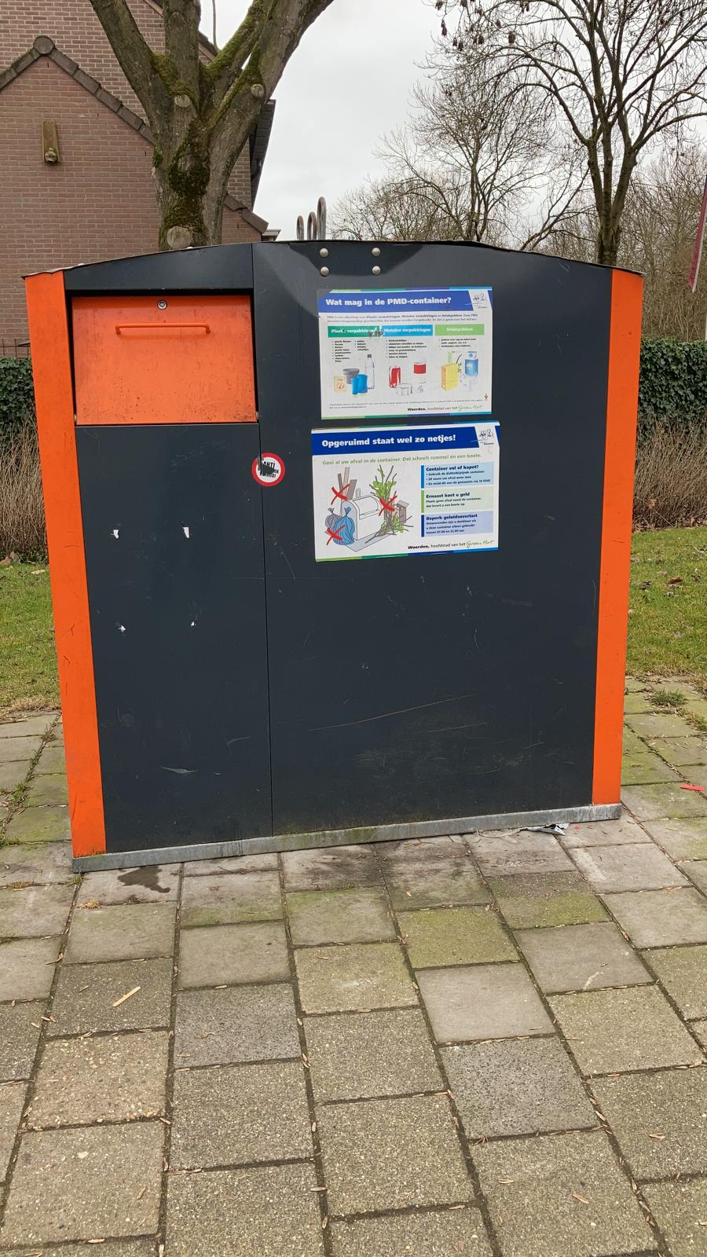
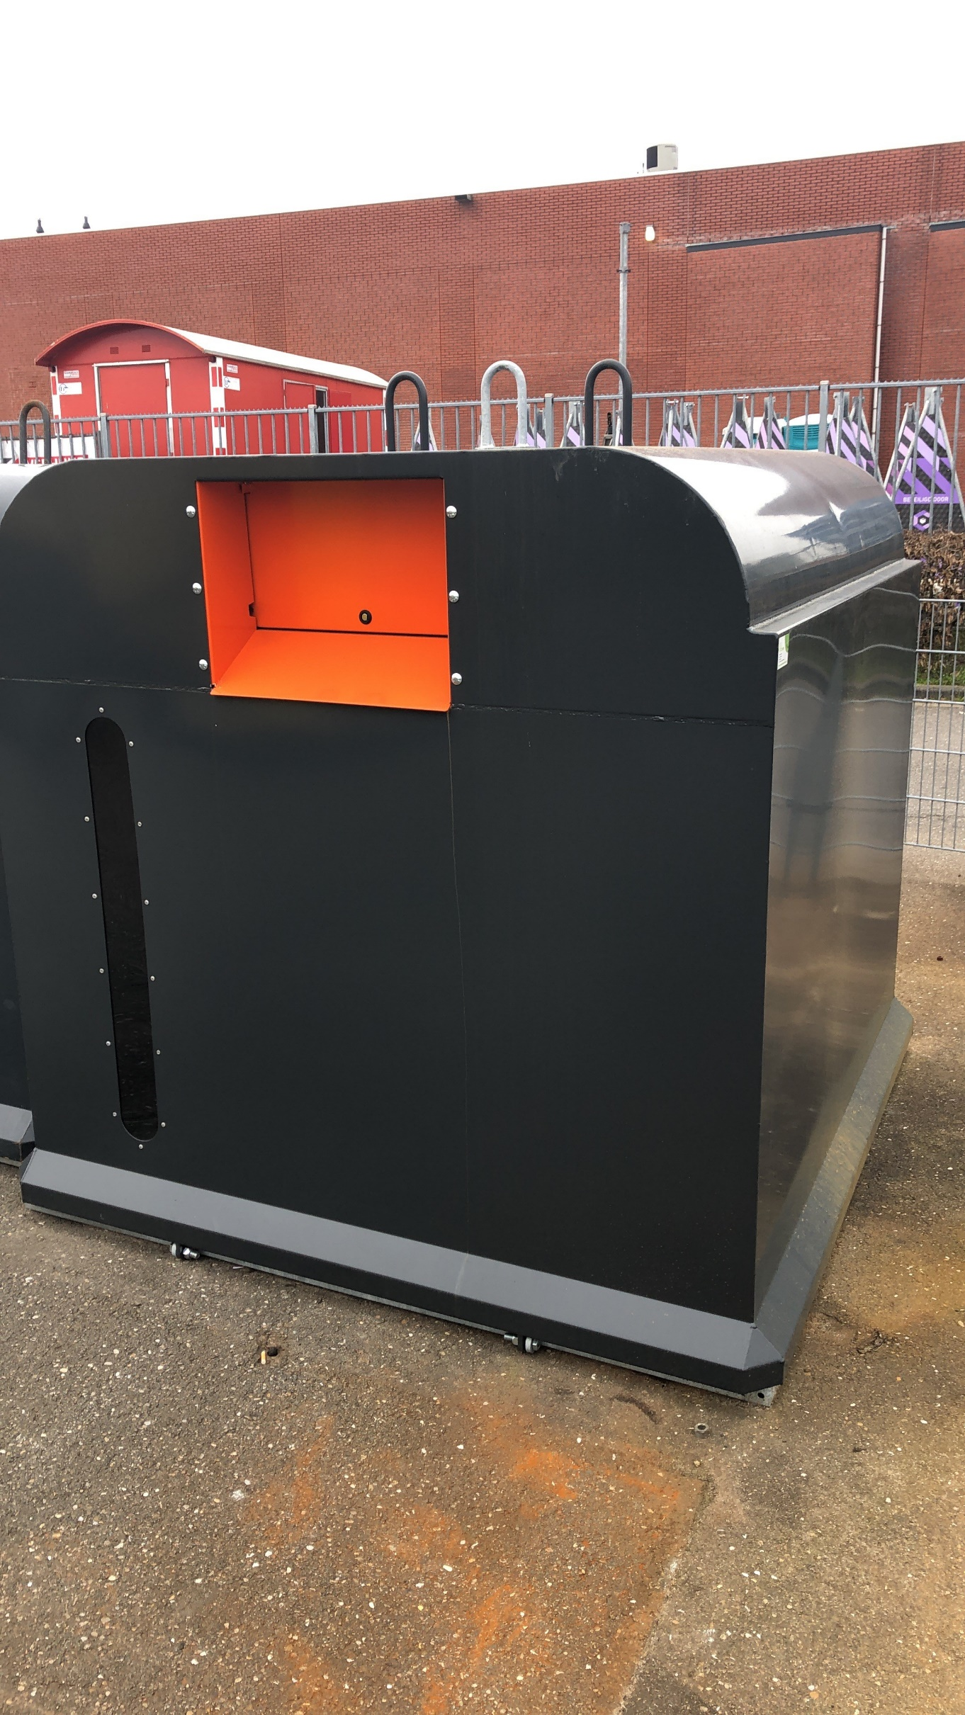
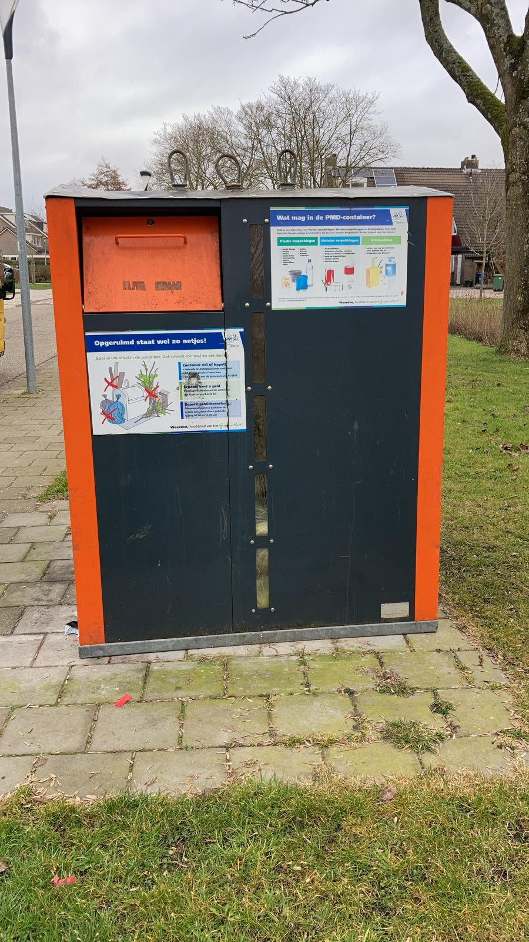
Bovengrondse PMD container van MCB | Bovengrondse PMD container van Kliko | Bovengrondse PMD container van Kliko

